Foglio1
W2D1 - Pratica
COVID: Parte 1 e 2
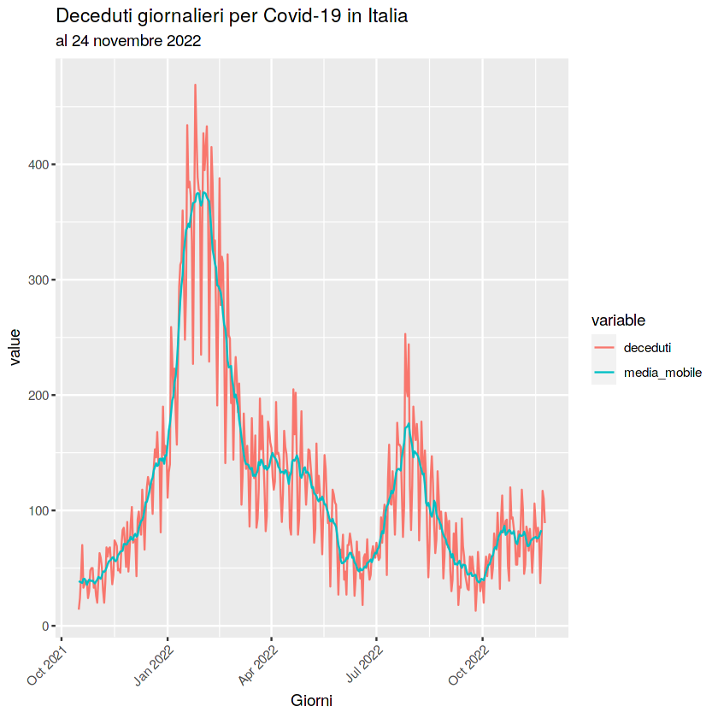
DESCRIZIONE:
Nel grafico seguente possiamo identificare il numero dei
deceduti per Covid In Italia nei mesi da Ottobre 21 a
Ottobre 22.
Possiamo notare una crescita maggiore dei deceduti
nel periodo tra Gennaio 22 a Marzo 22. Un'altra crescita
si presenta tra Luglio 22 e Agosto 22.
Invece, da Marzo 22 a Luglio 22 possiamo individuare
come i morti siano diminuiti grazie agli interventi che sono
stati presi. Una riduzione si ha anche ad Ottobre 22 per
poi notare un andamento costante da Ottobre a Novembre22.

Metadati: Deceduti Giornalieri per Covid 19 in Italiana
Chiave Primaria: Giorni e Value
Attributi: assi x e y

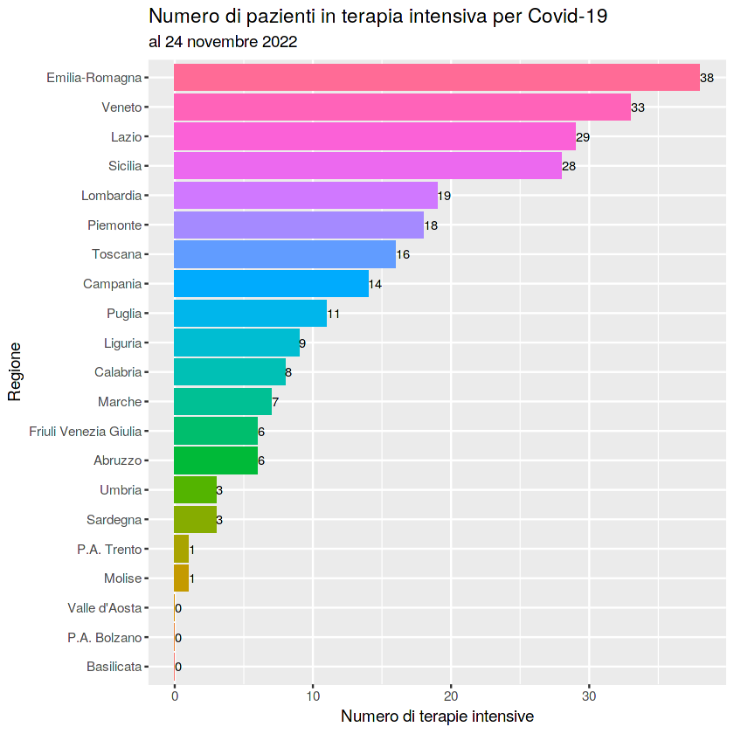
DESCRIZIONE:
In questo grafico si possono individuare il numero di
pazienti in terapia intensiva per Covid-19 fino a Novembre 22.
Possiamo identificare il numero di ricoverati nelle varie regioni
d'Italia. Notiamo che al 24-11-22 le regioni con più ricoverati sono
l'Emilia Romagna,il Veneto,il Lazio e la Sicilia.
Le regioni con zero terapie intensive sono la Basilicata,Bolzano e
Valle d'Aosta.
Le regioni che registrano meno ricoveri sono Molise,Trento,
Sardegna,Umbria,Abruzzo,Friuli e Marche.

Metadati: Numero di pazienti in terapia intensiva
Chiave Primaria: numero di terapie intensive
Attributi: assi x e y

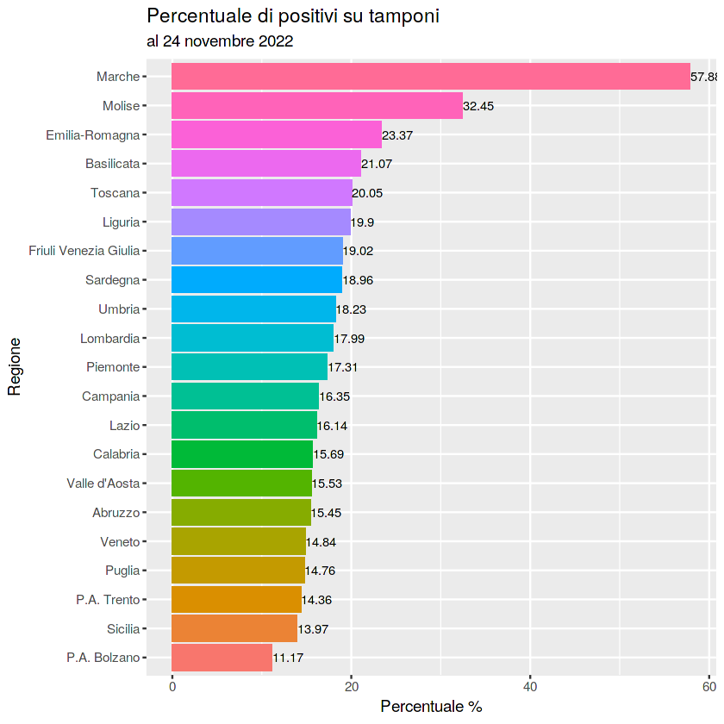
DESCRIZIONE:
In questo grafico è identificata la % di positivi In Italia al 24.22.22.
Le regioni Toscana,Emilia Romagna e Basilicata superano il 20%
dei casi positivi sulla popolazione.
Il molise supera il 30% dei positivi e le Marche supera il 57% dei
tamponi positivi fino al 24.22.22.
Notiamo anche che molte regioni rimangono al di sotto del 20%,
come Sardegna,Piemonte,Lazio,Veneto ,Sicilia..

Metadati: Percentuale di positivi su tamponi
Chiave Primaria: percentuale %
Attributi: assi x e y

1. IN UN DOCUMENTO DI TESTO INDICARE: | DESCRIZIONE
2. LA FONTE: | https://www.kaggle.com/code/gianlab/esplorazione-dati-covid-19-e-vaccini-in-italia
5. CLASSIFICAZIONE 5 STELLE DELLE FONTI SCELTE: | Le fonti scelte sono classificate come Dati 1 stella perché si tratta di immagini non modificabili,non strutturali ma solo leggibili e stampabili.
LICENZA | Questo notebook è stato rilasciato sotto la licenza open source http://www.apache.org/licenses/LICENSE-2.0
6. DEFINIRE UNA TABELLA IN UN FILE CSV PER RACCOGLIERE I DATI DI OGNI PARTECIPANTE AL CORSO (SCEGLIETE VOI IL MODO DI RACCOLTA DEI DATI) SULLA PROPRIA SITUAZIONE COVID NEGLI ULTIMI 3 ANNI (SIETE MAI STATI CONTAGIATI? RICOVERATI? GIORNI DI POSITIVITA'? ECC: | andamento covid classe.csv
FONTE 4 E 5 : | https://lab24.ilsole24ore.com/coronavirus/
CLASSEFICAZIONE 5 STELLE | DA questo URL posso identificare i grafici "Confronto anno su anno" e "La mappa del coronavirus in Italia e nel mondo"

CONFRONTARE I DATI CLASSE/ITALIA E DESCRIVERE LA SITUAZIONE
DATI CLASSE | DATI ITALIA
Esaminando i dati della classe posso notare che su un totale di 38 partecipanti, 27 sono risultati positivi al Covid(71,05%) . Di questi 27 contagiati, 1 è risultato positivo 3 volte(3,71%),7 sono risultati positivi 2 volte (25.92%) e 19 persone sono risultate positive 1 volta sola(70.37%). Nessuno è stato ricoverato. | Se esamino i dati dell'Italia sulla base della popolazione totale, posso notare che il 43,502% della popolazione Italiana è stata contagiata. In media, i ricoverati Italiani del 2022 sono circa di 115 a settimana all'inizio del 22 e circa 34 ricoverati a settimana alla fine del 2022.

W2D4 - Pratica
COVID: Parte 3

LA FONTE: | https://lab24.ilsole24ore.com/coronavirus/
CLASSIFICAZIONE 5 STELLE DELLE FONTI SCELTE: | Dati 1 stella

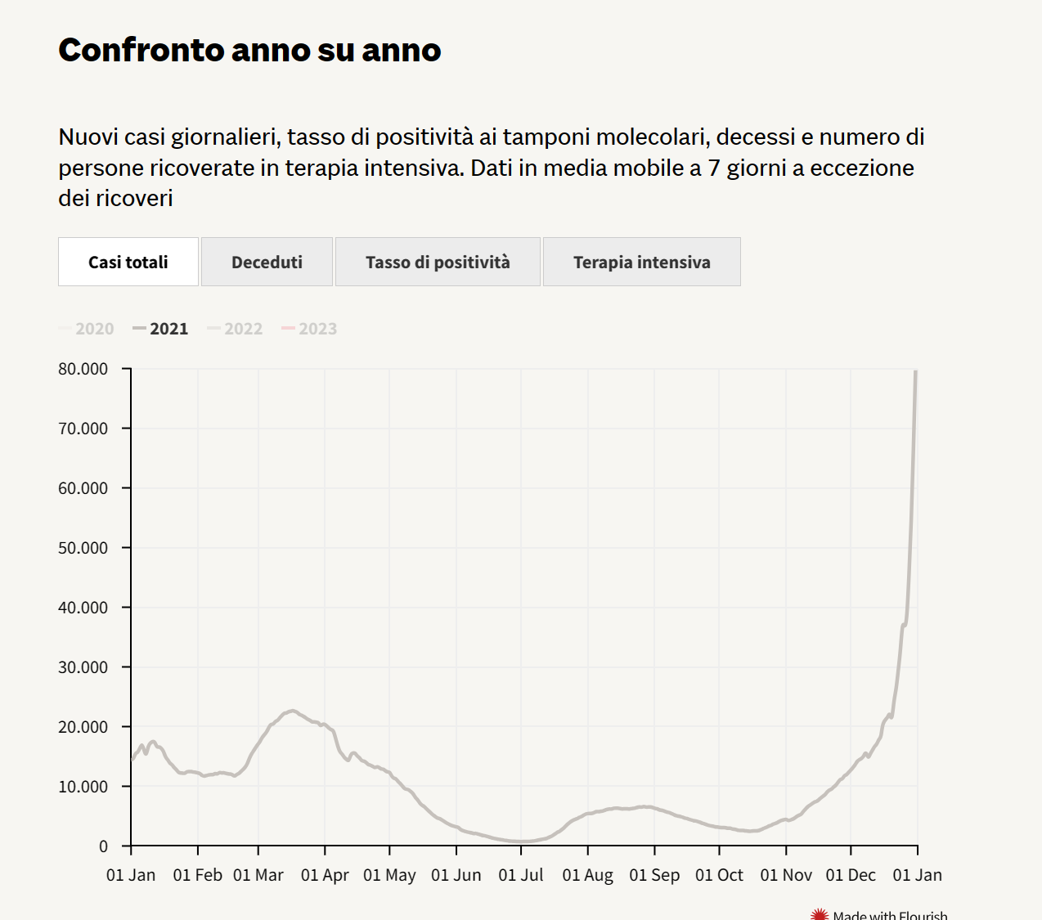
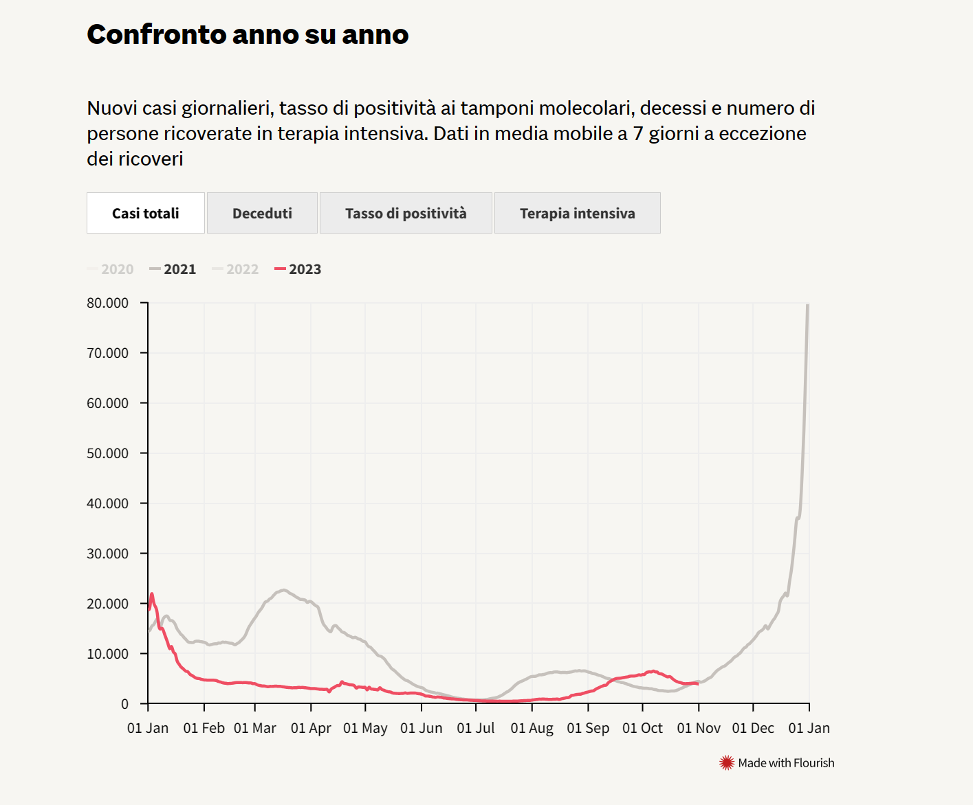

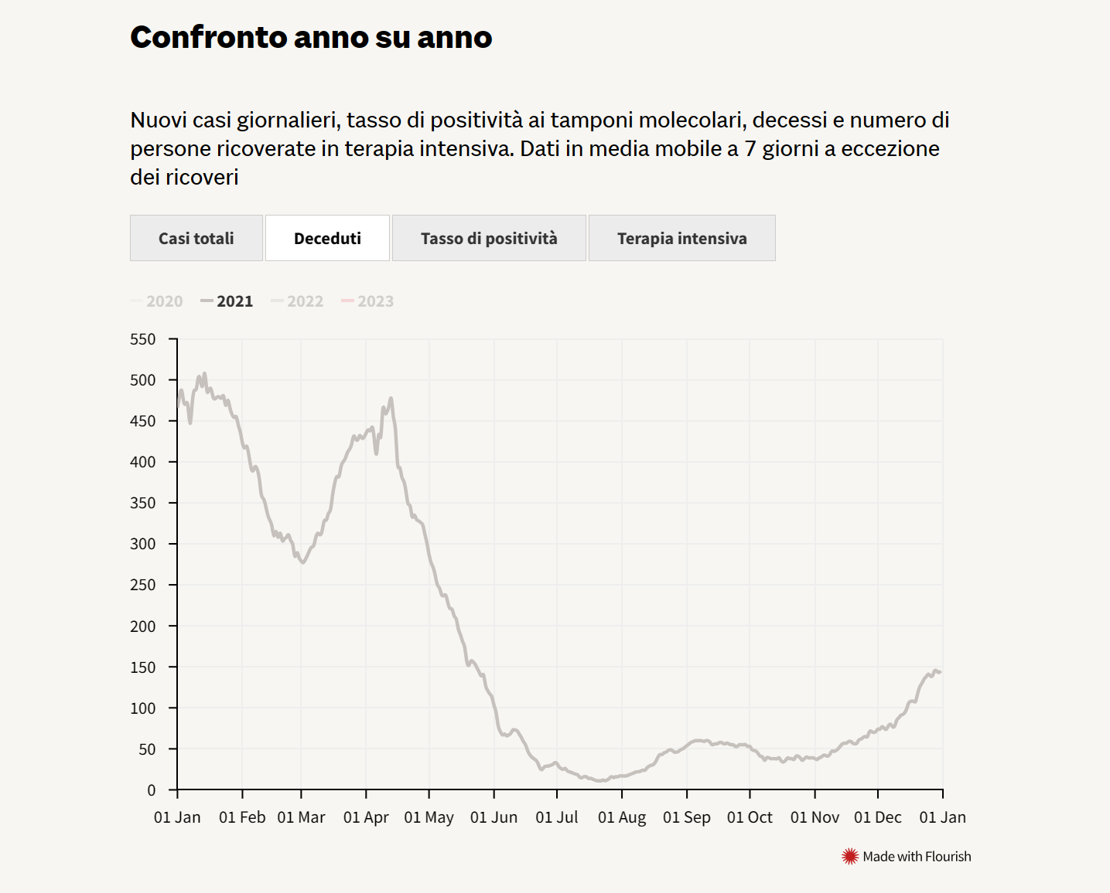
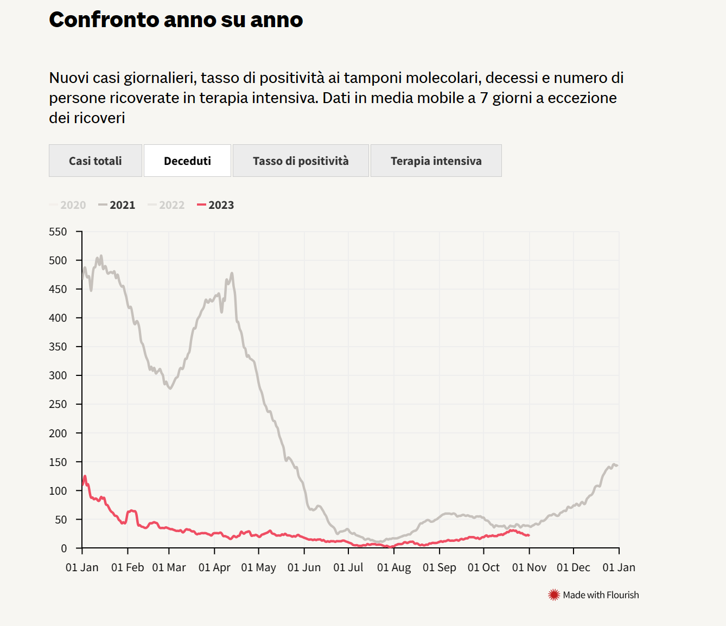

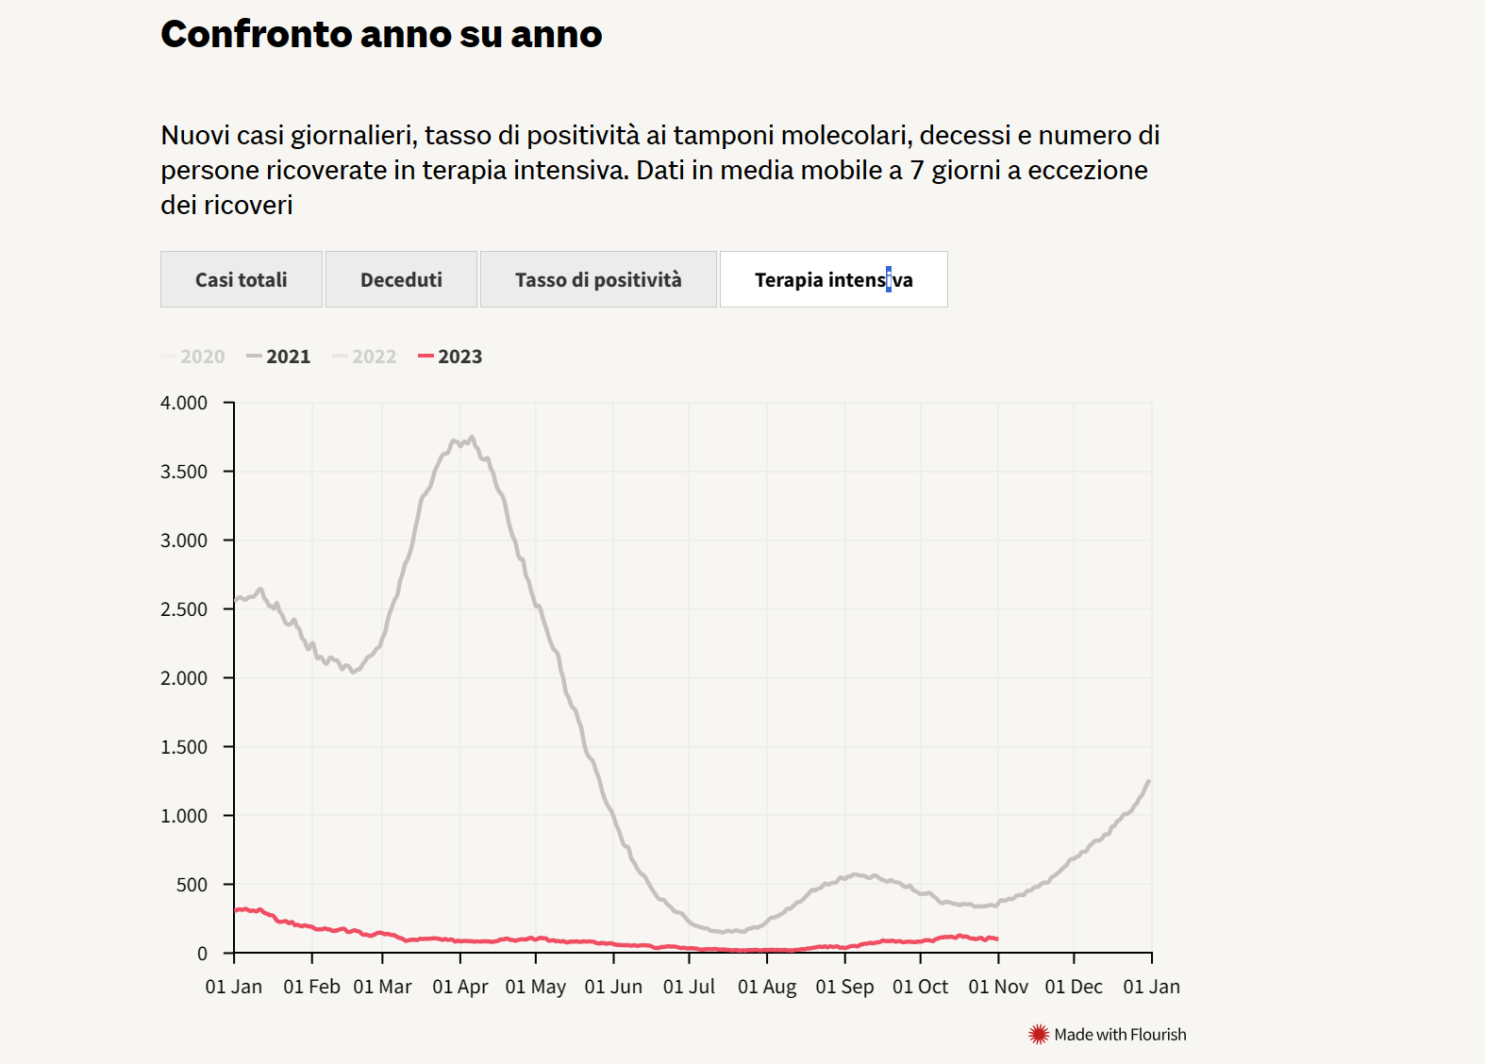
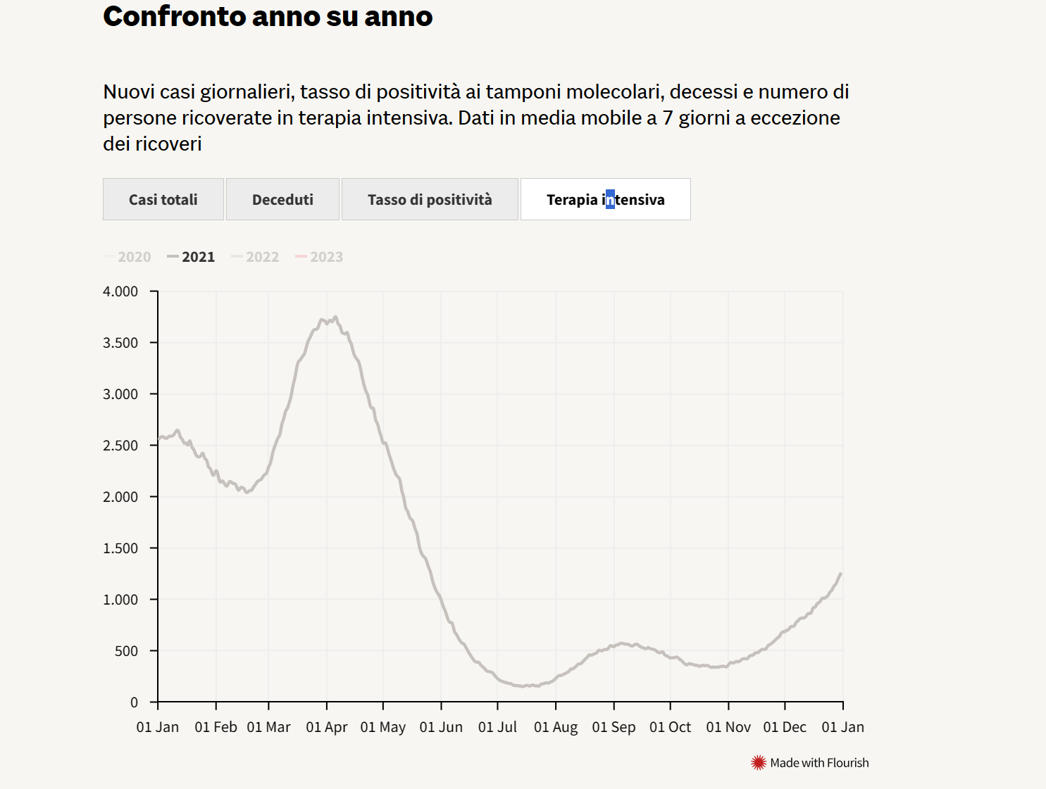

DESCRIZIONE : | Possiamo notare dai grafici che indicano l'andamento dei casi totali in Italia nel 2021 e nel 2023 che è stato rilevato un picco dei contagi nel 2021. Questo ha generato un aumento dei deceduti all'inizio dell'anno e di terapie intensive. Alla fine dell'anno 2021 la situzione si stabilizza vedendo ridurre i deceduti e i ricoverati. Nel 2023 la curva diventa quasi piatta per le terapie intensive, per i deceduti e per i casi totali.
DESCRIVERE IL PROCESSO E GLI STRUMENTI DI BI UTILIZZATI PER ANALIZZARE I DATI COVID | Excel

RECUPERARE I DATI COVID IN FRANCIA 2021

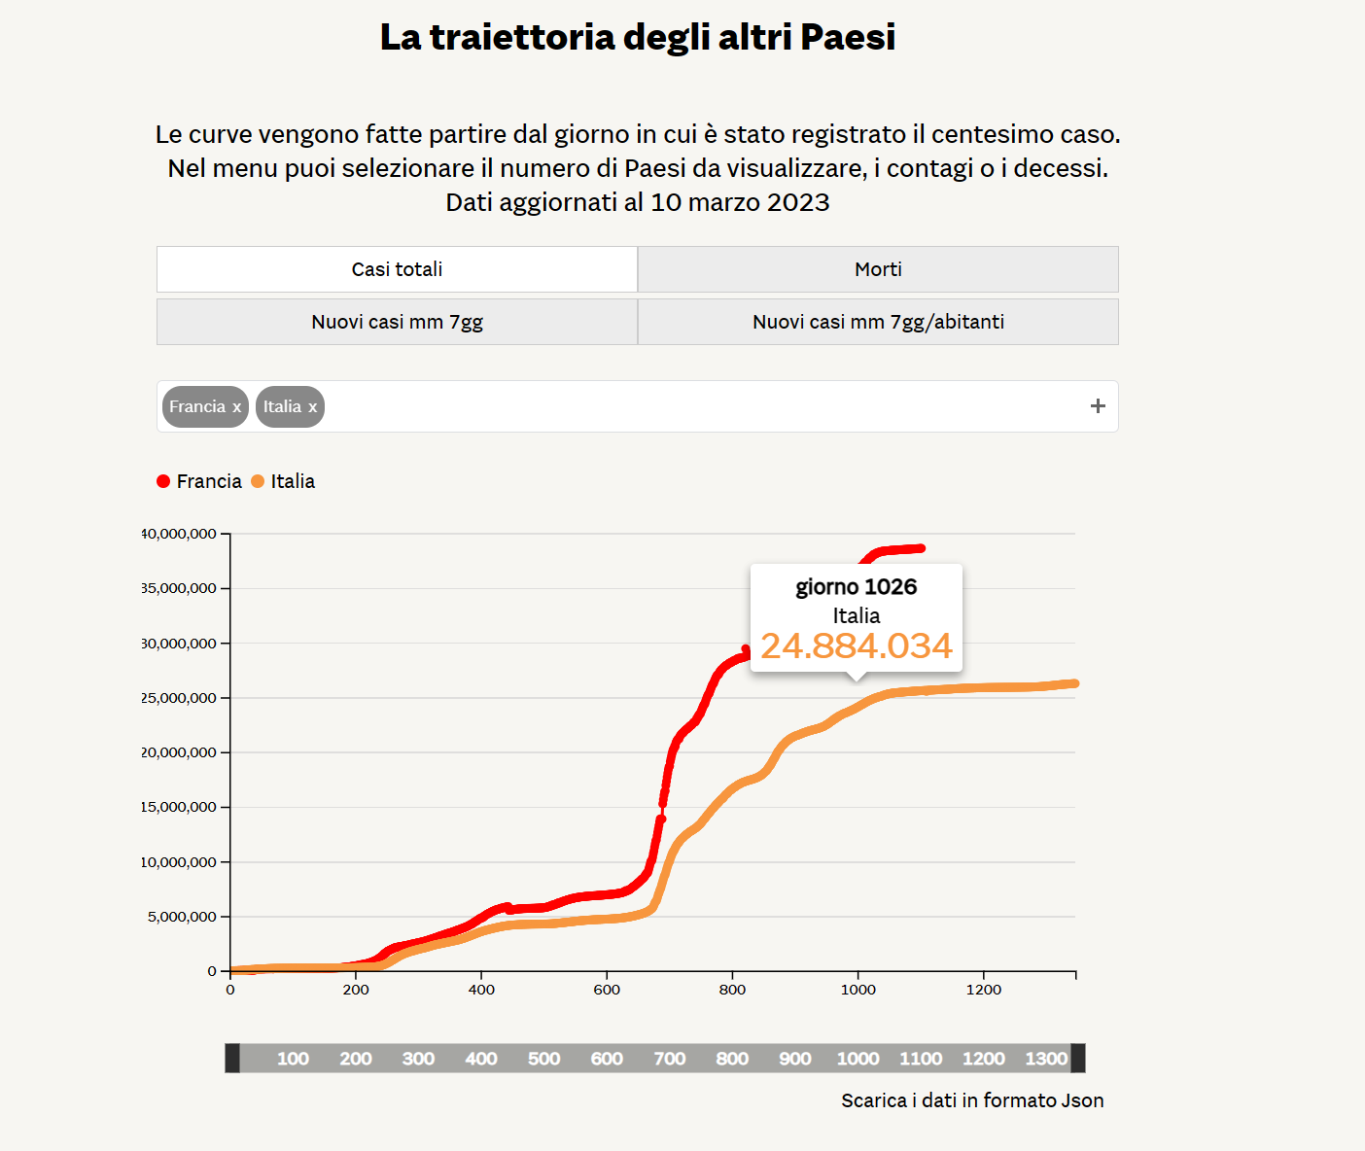
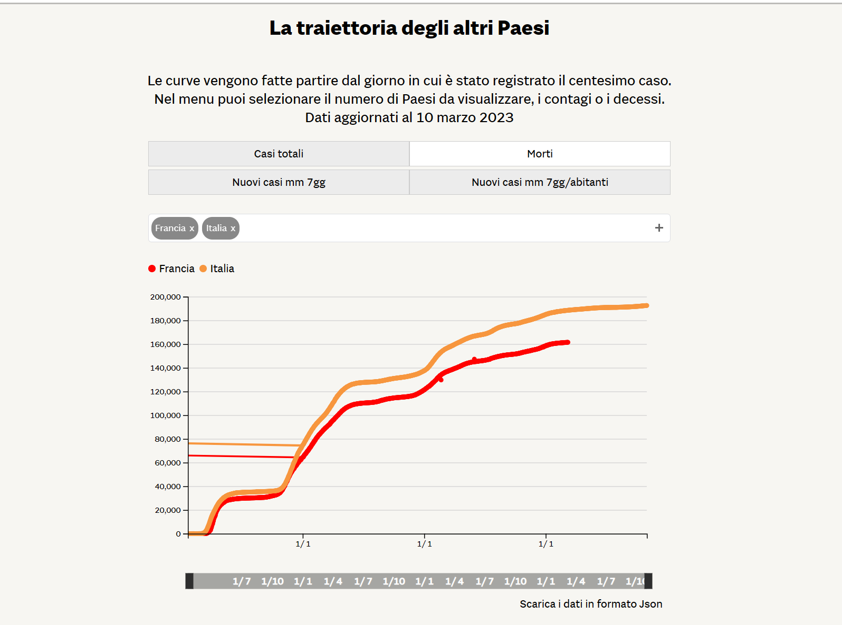

DESCRIZIONE:
ITALIA-FRANCIA CASI TOTALI | ITALIA-FRANCIA DECEDUTI
Da questi grafici possiamo notare come aumenta la curva dei CASI TOTALI in Italia e in Francia. Inizialmente sono molto simili tra di loro ma poi notiamo che dal giorno 700 la curva rossa( Francia) registra un numero di casi maggiore rispetto L'Italia. Giorno 700 in Francia, registra circa 18.700.000 casi. Giorno 700 in Italia, registra circa 9.900.000 casi.Ciò significa che Dal giorno 700 ,la Francia ha avuto circa il 52,9% di casi in più. | L'andamento delle curve Italia-Francia è simile. Possiamo evidenziare da questi grafici che la % di mortalità in Francia è minore rispetto all'Italia. E' necessario considerare anche che il numero di casi in Francia è superiore al numero di casi in Italia. Quindi l'aumento dellle morti è meno che proporzionale all'aumento dei casi positivi.

